I - Zonage pluvial - LOIX
I - Identification zonage pluvial

 | Identifier le secteur sur lequel le projet est envisagé

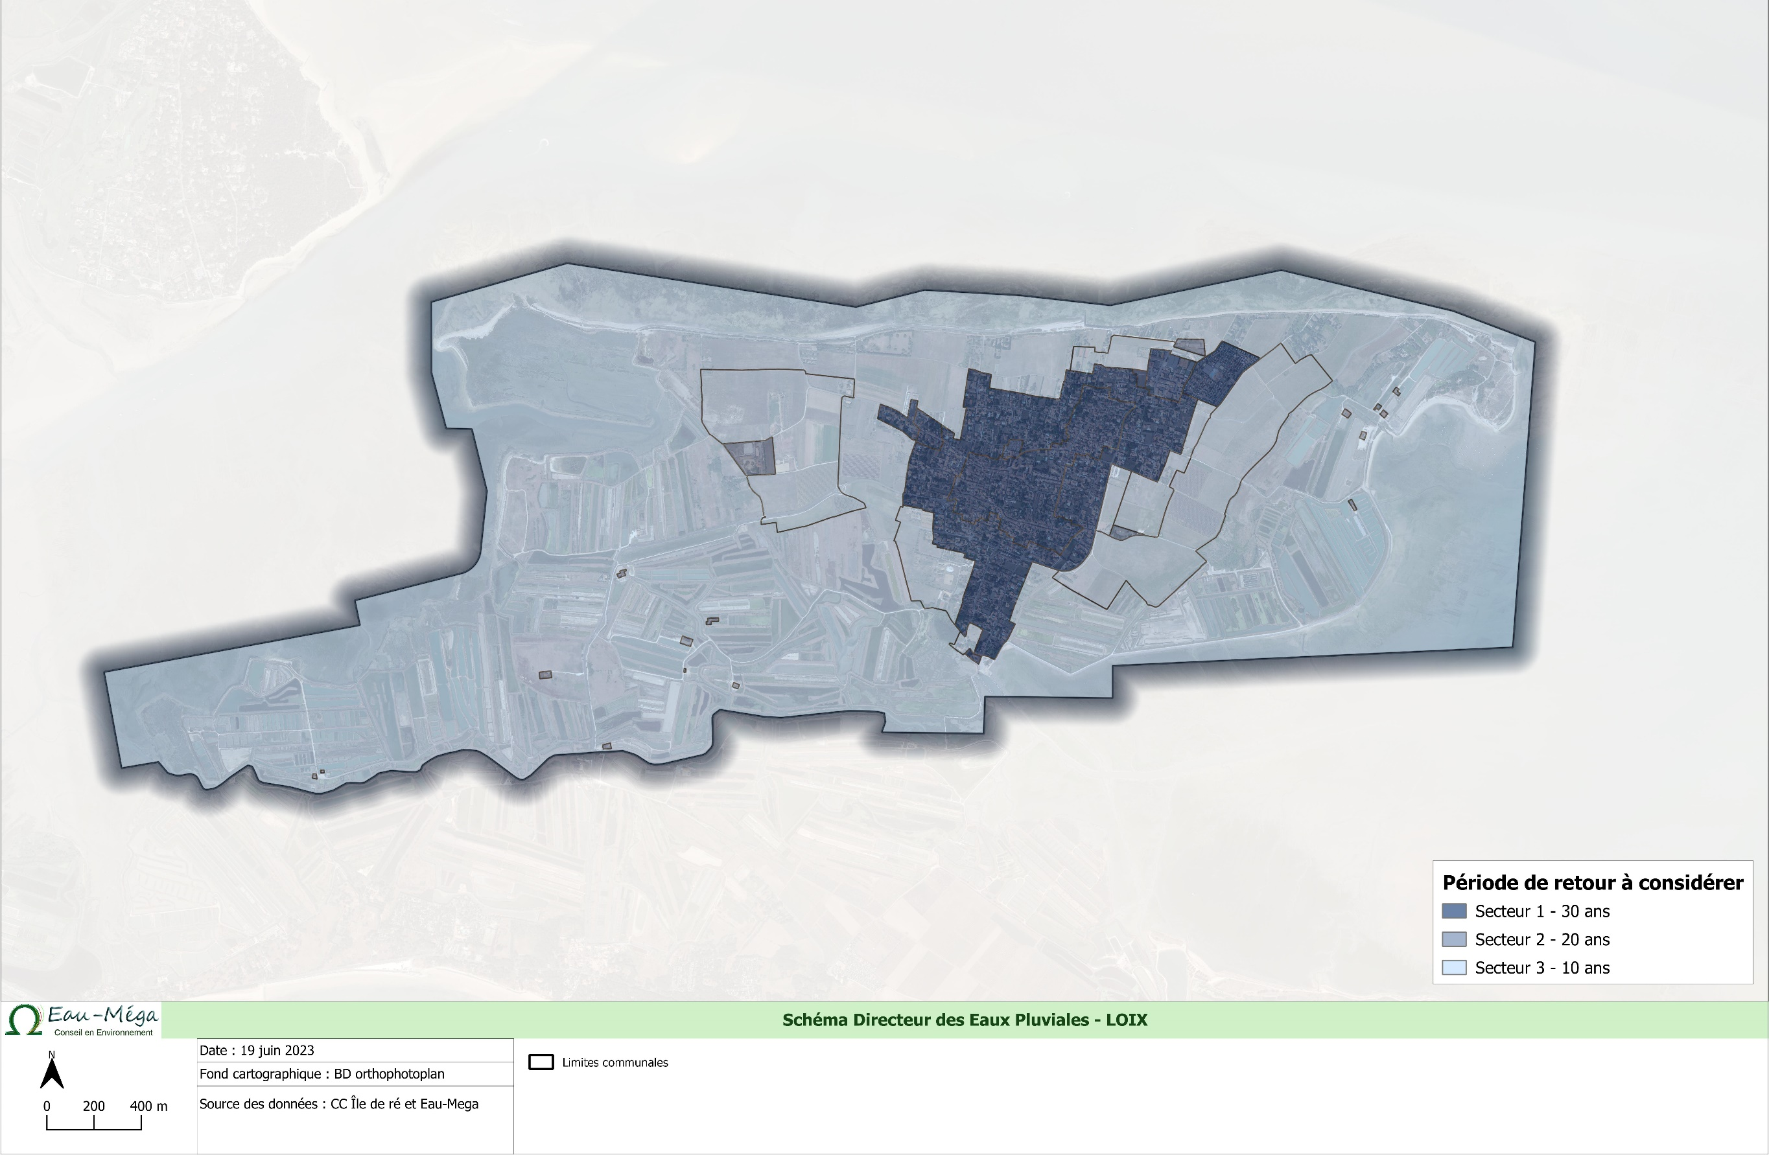

II - Données à renseigner
 |  | II - Données à renseigner

 | Cette fiche de calcul est automatique. Veillez à bien remplir ou sélectionner les informations nécessaires dans les cases grisées et les listes déroulantes. |  |  |  |  |  |  |  |  | A remplir
 |  |  |  |  |  |  |  |  |  | Liste déroulante

1. Identification de la parcelle
 |  |  | INFORMATIONS CADASTRALES |  |  |  |  | INFORMATIONS PROPRIETAIRE

 |  | Nom de la commune : |  |  |  |  | Nom :
 |  | Code postal : |  |  |  |  | Prénom :
 |  | Section cadastrale : |  |  |  |  | Raison sociale :
 |  | Numéro cadastrale : |  |  |  |  | Adresse :
 |  | Zonage pluvial |  |  |  |  | Contact (tél ou mail) :

 |  |  | 2. Types de surface

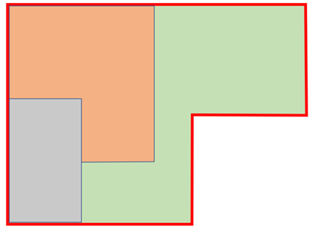

 |  |  |  |  |  |  | La distinction est faite entre les surfaces perméables et les surfaces imperméables. Surfaces perméables : espaces verts, jardins, potagers, etc…) Surfaces imperméables : toitures, terrasses, allées, etc…
Toiture (surface imperméable)
Jardin (surface perméable)

Allée (surface imperméable)

 |  | Type de surface |  |  |  |  | Coefficient de ruissellement | Surface (m²) | Surface active (m²)
 |  | Perméables |  |  |  |  | 0.1 | 0.00 | 0.00
 |  | Imperméables |  |  |  |  | 0.9 | 0.00 | 0.00
 |  | TOTAL parcelle |  |  |  |  | 0.00 | 0.00 | 0.00

 | 3. Dimensionnement et choix du dispositif

 |  |  |  | Dimensionnement
 |  |  |  | Surface minimum d'infiltration |  | 0 m²
 |  |  |  | Volume minimum utile |  | FAUX m³
 |  |  |  | Choix du dispositif

 |  |  |  | Choix et configuration de l'ouvrage

 |  |  |  |  | Suffisant |  | Insuffisant

0.0 |  | Jardin de pluie | Longueur (m) | 0.0 |  | 0 | Puits d'infiltration | Hauteur (m) | 0.0 | Max toléré : 2,0 m
0.0 |  |  | Largeur (m) | 0.0 |  | 0 |  | Diamètre (m) | 0.0 | Conseillé : 1,0 ~ 1,5 m
1.0 |  |  | Hauteur (m) | 0.1 | Max toléré : 0,5 m |  |  | Indice de vide | 0.4
 |  | Vérification | Surface infiltration (m²) | 0.0 |  |  | Vérification | Surface infiltration (m²) | 0.0
 |  |  | Volume ouvrage (m³) | 0.0 |  |  |  | Volume ouvrage (m³) | 0.0

0 |  | Structure réservoir / Tranchée drainante | Longueur (m) | 0.0 |  | 0 | Noue | Longueur (m) | 0.0
4 |  |  | Largeur (m) | 0.4 |  | 1 |  | Hauteur (m) | 0.1 | Max toléré : 0,5 m
1 |  |  | Hauteur (m) | 0.1 | Max toléré : 1,0 m | 0 |  | Larg. basse (m) | 0.0
 |  |  | Indice de vide | 0.4 |  |  |  | Larg. haute (m) | 0.2
 |  | Vérification | Surface infiltration (m²) | 0.1 |  |  | Vérification | Surface infiltration (m²) | 0.0
 |  |  | Volume ouvrage (m³) | 0.0 |  |  |  | Volume ouvrage (m³) | 0.0

 |  |  |  | Résumé du dimensionnement

Eau-Mega – Conseil en Environnement
B.P. 40322
67 rue des Pêcheurs d'Islande |  |  |  |  | -
17 313 ROCHEFORT Cedex |  |  |  |  | -
Tél : 05 46 99 09 27
Mail : environnement@eau-mega.fr |  |  |  | REVOIR MISE EN PAGE SI VALIDATION DU PRINCIPE
Site web : www.eau-mega.fr

 | PARCELLE
 | Zonage pluvial : |  |  | 0
 | Superficie de la parcelle (m²) : |  |  | 0
 | Coefficient de ruissellement de la parcelle : |  |  | 0.00
 | Surface active (m²) : |  |  | 0

 | PLUIE ET METEO
 | Station météo de référence |  |  | La Rochelle (1991 - 2021)
 | Période de retour exigée (années) |  |  | FALSE
 | Durée de pluie (heures)* |  |  | 6
 | Hauteur de précipitations (mm) |  |  | FALSE
 | Volume pluie collectée (m³) |  |  | 0.0

 | INFILTRATION
 | Perméabilité (mm/h) |  |  | 30.0

 | CARACTERISTIQUES OUVRAGE
 | Dispositif selectionné |  |  | 0
 | #N/A |  |  | #N/A
 | #N/A |  |  | #N/A
 | #N/A |  |  | #N/A
 | #N/A |  |  | #N/A

 | DIMENSIONNEMENT DE L'OUVRAGE
 | Temps de vidanges maximum (heures) |  |  | 24 heures
 | Surface d'infiltration (m²) |  |  | #N/A
 | Volume de l'ouvrage (m³) |  |  | #N/A

III - Fiches ouvrages
A. Le jardin de pluie

Un jardin de pluie est une dépression peu profonde et plantée, utilisée en gestion intégrée des eaux pluviales comme technique de traitement et de stockage. Il est mis en forme soit par terrassement des espaces verts, soit par la mise en œuvre d’une structure maçonnée (muret, clôture avec soubassement…)

Le volume d’eaux pluviales à stocker sur la parcelle dépend de la surface imperméabilisée du projet (surface active Sa) et de la surface d’infiltration disponible (Sinf).

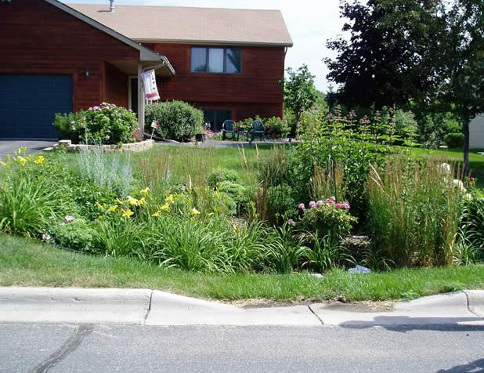

 |  |  | Figure 1 : Exemple de jardin de pluie n°1
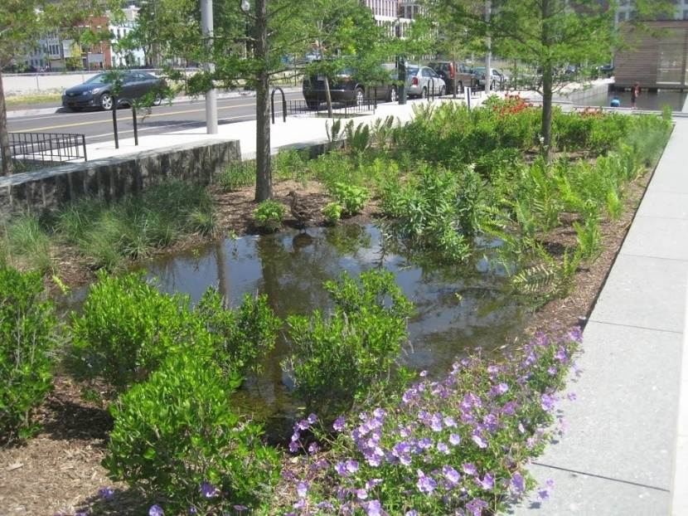
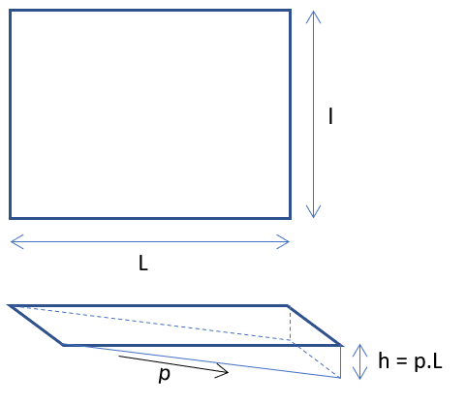

 |  |  | Figure 2 : Exemple de jardin de pluie n°2

S_{inf} = l x L
V_{utile} = (h x Lx l)
2

 | Le volume de stockage Vutile doit être supérieur au volume à stocker

B. La noue d'infiltration

Une noue est un ouvrage linéaire du même type qu'un fossé, à talus de faible pente et de large emprise, qui permet l'infiltration, le stockage et le traitement des eaux pluviales sur site.

Le volume d’eaux pluviales à stocker sur la parcelle dépend de la surface imperméabilisée du projet (surface active Sa) et de la surface d’infiltration disponible (Sinf).

h = p x (a-b)/2
a
L
b
p
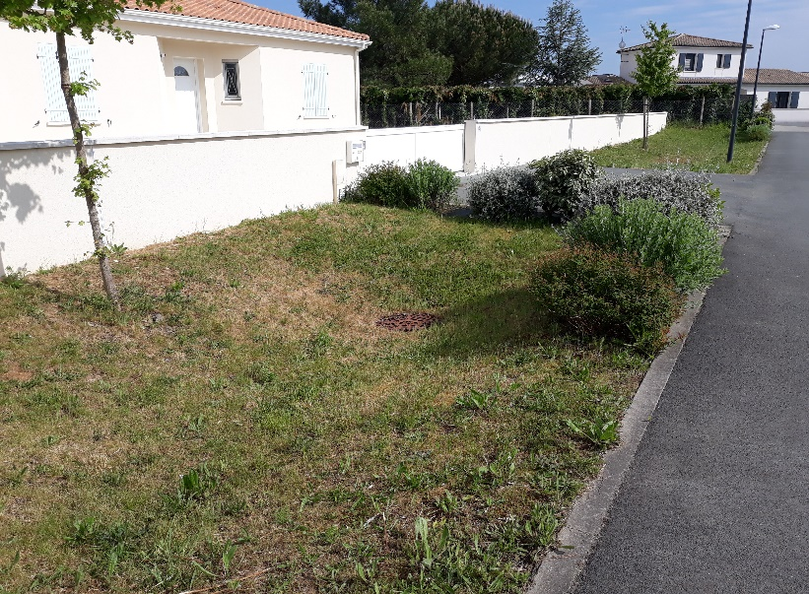

 |  |  | Figure 1 : Exemple de noue d'infiltration n°1

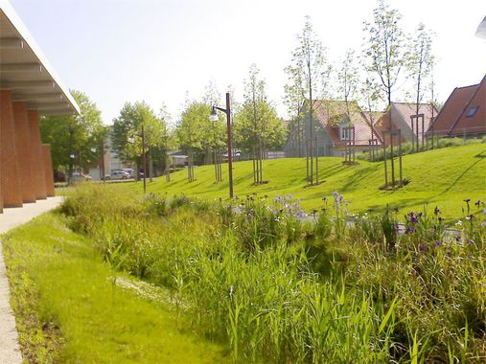

 |  |  | Figure 2 : Exemple de noue d'infiltration n°2

S_{inf} = a x L
V_{utile} = (a+b) x h x L
2

 |  | Le volume de stockage Vutile doit être supérieur au volume à stocker

C. Le puits d'infiltration

Un puits d’infiltration est un ouvrage vertical profond, constitué d’un regard poreux entouré de gravillons d'un matériau également très poreux qui assure la tenue des parois. Ce matériau est entouré d'un géotextile qui évite la migration des éléments les plus fins. La capacité de stockage de ce type d’ouvrage dépend de sa géométrie et de l’indice de vide du matériau choisi. L'eau est évacuée par infiltration vers le sous-sol.

Le volume d’eaux pluviales à stocker sur la parcelle dépend de la surface imperméabilisée du projet (surface active Sa) et de la surface d’infiltration disponible (Sinf).

h
D
e
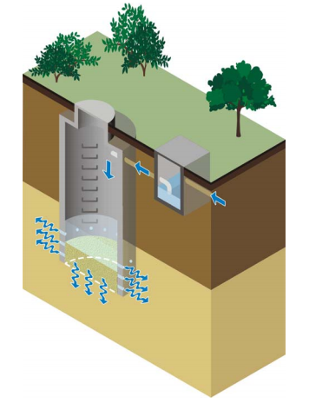

 |  |  | Figure 1 : Puits vide

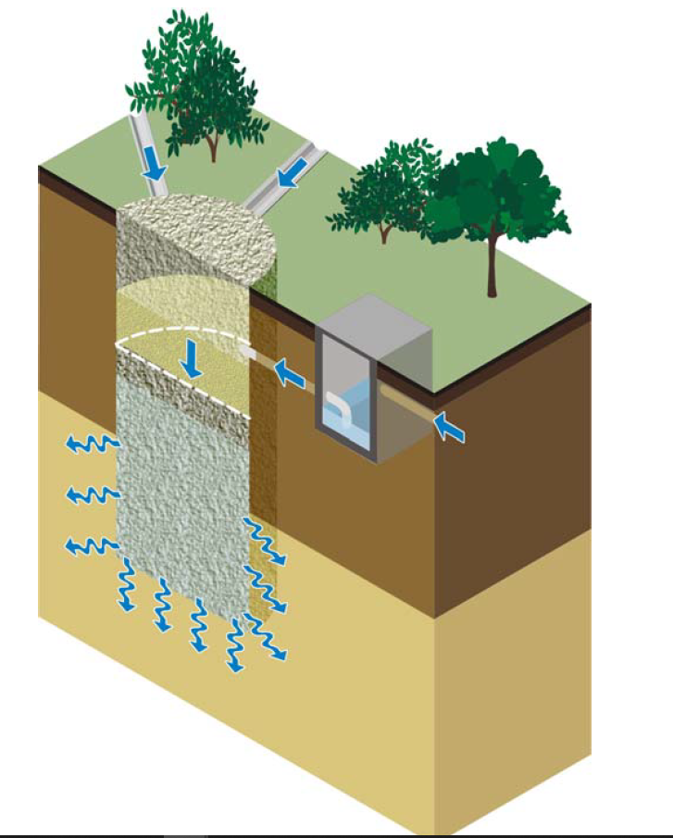

Matériau | Indice de vide e
Gravillon | 0.2 |  | Figure 2 : Puits comble (matériau granulaire sur l'ensemble du volume stockage)
 | 0.35
 | 0.5
Puits vide | 1 |  | Le volume de stockage Vutile doit être supérieur au volume à stocker

NOTA : La GNT calcaire et les pneus usagés ne sont pas autorisés

S_{inf} = 3,14 x D x h
V_{utile} = 3,14 x D² x h x e
4

D. La tranchée drainante ou structure réservoir

Une tranchée d'infiltration ou structure réservoir est un ouvrage parallélépipède, qui peut être enterré à faible profondeur sous une voirie, un revêtement poreux, une couche de cailloux ou de terre végétale enherbée. Elle peut être constituée de gravillons drainés et enveloppés d’un géotextile maintenant les cailloux en place, ou bien d’une structure alvéolaire ultra-légère. La capacité de stockage de ce type d’ouvrage dépend de l’indice de vide du matériau choisi.

Le volume d’eaux pluviales à stocker sur la parcelle dépend de la surface imperméabilisée du projet (surface active Sa) et de la surface d’infiltration disponible (Sinf).

h
L
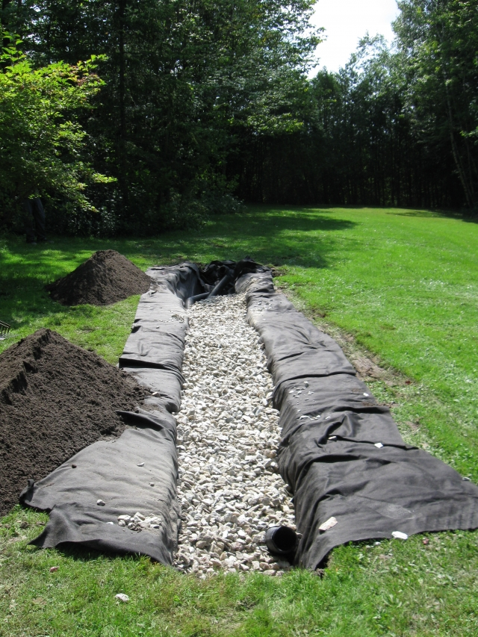

 |  |  |  | Figure 1 : Exemple de tranchée d'infiltration

Matériau | Indice de vide e
Gravillon | 0.2
 | 0.35
 | 0.5
Structure alvéolaire | 0.95

NOTA : La GNT calcaire et les pneus usagés ne sont pas autorisés

S_{inf} = l x L
V_{utile} = h x L x l x e

 | Le volume de stockage Vutile doit être supérieur au volume à stocker

